Sheet1
기본부스 전시 매뉴얼

 |  | Form 1 상호명 신청서 |  |  |  |  |  |  |  |  |  |  |  |  | 마감일

 |  |  |  |  |  |  |  |  |  |  |  |  |  |  | 2026년
 |  |  |  |  |  |  |  |  |  |  |  |  |  |  | 08월 18일
.
▣ 참가 업체 정보
■ 회사명 |  |  |  |  |  |  |  |  |  | ■ Booth No.
■ 주 소 |  |  | (우편번호 - )
■ 담당자 |  |  |  |  |  |  |  |  |  | ■ 연락처
■ FAX |  |  |  |  |  |  |  |  |  | ■ E-mail

1. 간판 제작 시 원하시는 상호명 형태에 ㅇ 표시하시고
로고 외 업체명(텍스트) 진행시 정확한 업체명을 기입해주십시오.
■ 상호명 형태 |  |  |  |  |  | 선택 |  | 업체명 텍스트
① 로고만
② 로고+업체명(텍스트)추가
③ 업체명(텍스트)만
※ 로고포함 업체명이 길어질 경우 텍스트사이즈가 작아집니다.
※ 로고파일(일러스트(ai) 또는 jpg 파일(해상도300dpi이상)을
08월 18일(화)까지 ㈜이디컴 담당자에게 송부 부탁드립니다.

2. 부스 위치가 코너에 위치한 전시업체는 코너쪽 측면 벽면 오픈여부를 표시해주십시오.
*다음페이지(3페이지) 부스시안 참고
 | ■ 부스번호 |  |  |  |  |  |  |  |  |  |  | 선택
 | 코너부스 측면벽면 오픈
 | 코너부스 측면벽면 막음
* 부스 위치가 확정이 안됐을경우 공란으로 보내주세요

* 전시업체 전시부스내부 세팅 가능시간 : 2026년 08월 25일 xx시 이후~

문의처 |  | (주)이디컴
 |  | 제주특별자치도 제주시 우평로 337 (우)63072
 |  | TEL: 010-3001-7308
 |  | 담당자: 오봉준과장
 |  | E-mail: curitel7308@daum.net

기본부스 시안 (3 X 2)

▣ 기본부스 포함사항
- 시스템 벽체 950*2380mm : 7판넬 |  |  |  |  |  |  |  | -벽체 스포트라이트 LED 10W, 3개
(코너 오픈시 5판넬) |  |  |  |  |  |  |  | - 인포데스크 1개, 접의자 1개(부스당)
-상호간판: 현수막간판 |  |  |  |  |  |  |  | - 콘센트2구 1개(220V / 60Hz / 단상 1kW)

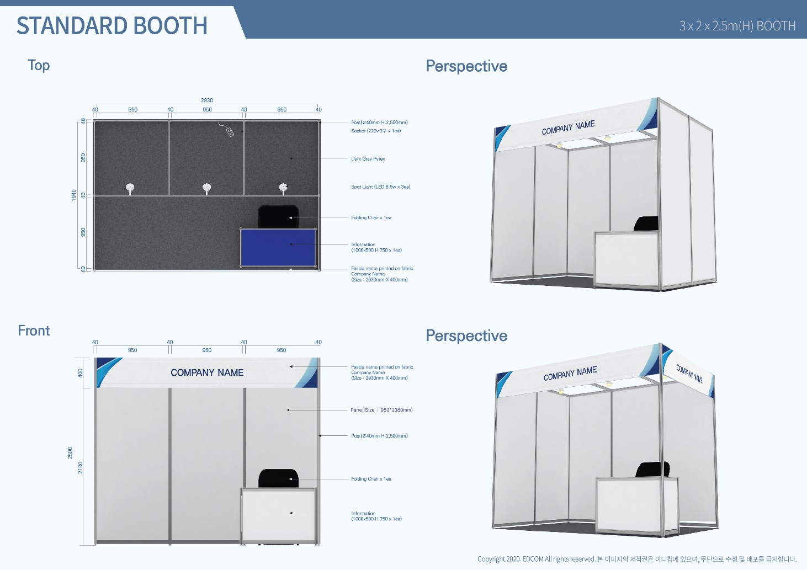

※ 주의사항 : 조립부스 자재는 재사용하는 자재이므로 벽면(합판)에 못질이나,본드칠,양면테이프,청 테이프, 유포 실사 등 판넬에 부착 금지. 손상 및 파손 시 변상조치 - 벽면에 포스터/현수막 부착시 (종이테이프,스카치테이프,벨크로테이프) 또는 (S고리, 와이어고리)사용 바랍니다.

기업 홍보관 (1 X h2.5m)

▣ 기본부스 포함사항
- 시스템 벽체 950*2380mm : 1판넬 |  |  |  |  |  |  |  | - 벽체 스포트라이트 LED 10W, 1개
(사용 가능 면적 : 950*1430mm)
-상호간판: 현수막간판 |  |  |  |  |  |  |  | - 콘센트2구 1개(220V / 60Hz / 단상 1kW)

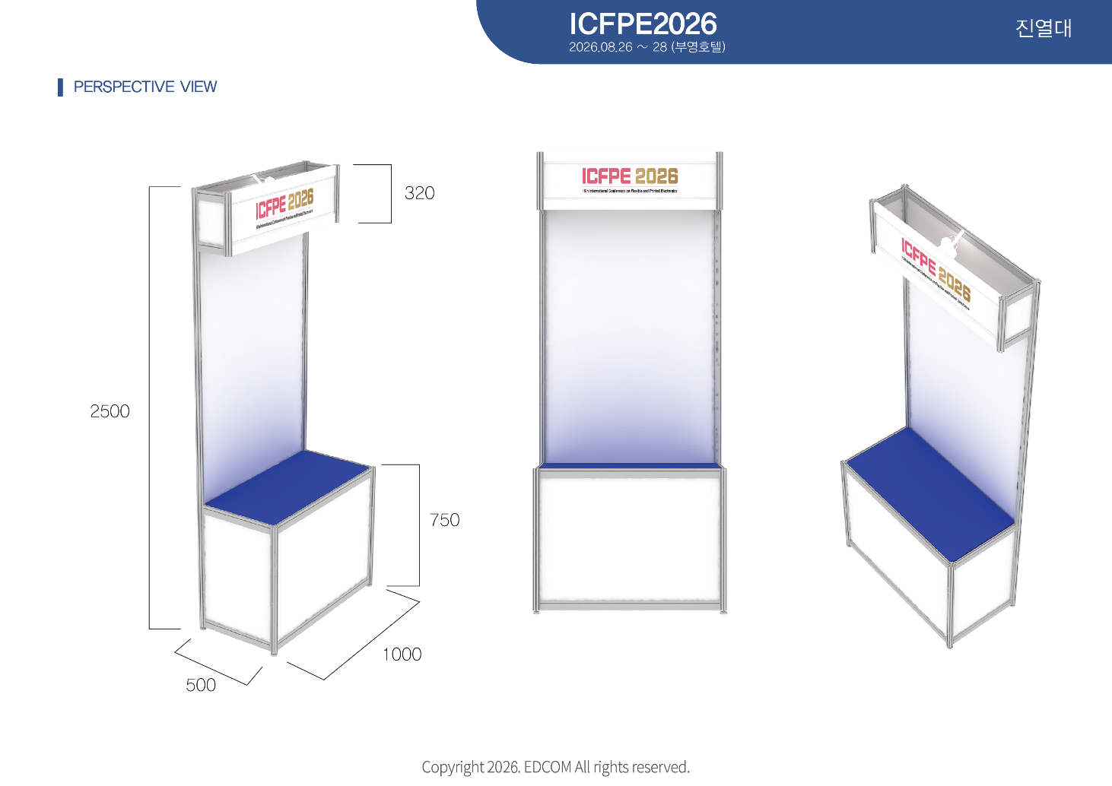

※ 주의사항 : 조립부스 자재는 재사용하는 자재이므로 벽면(합판)에 못질이나,본드칠,양면테이프,청 테이프, 유포 실사 등 판넬에 부착 금지. 손상 및 파손 시 변상조치 - 벽면에 포스터/현수막 부착시 (종이테이프,스카치테이프,벨크로테이프) 또는 (S고리, 와이어고리)사용 바랍니다.

 |  | Form - 2 전시부스 내부 디자인 / 디스플레이 |  |  |  |  |  |  |  |  |  |  |  |  | 마감일

 |  |  |  |  |  |  |  |  |  |  |  |  |  |  | 2026년
 |  |  |  |  |  |  |  |  |  |  |  |  |  |  | 08월 11일
 |  |  |  | 설치 사례
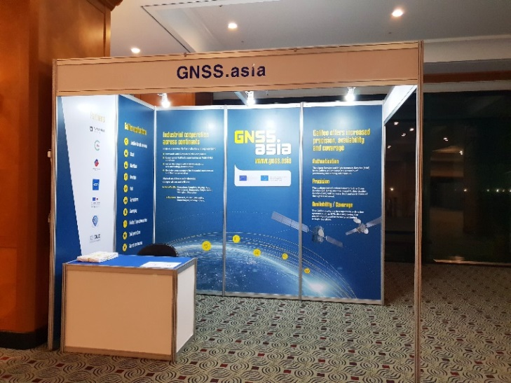 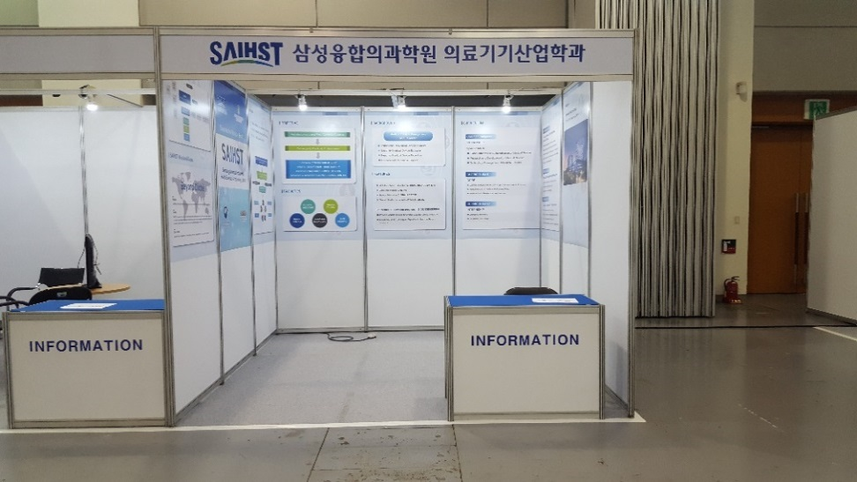 ※ 제작 및 설치, 폐기 비용포함 (부가세별도, 디자인비용별도) ▶판넬합성지부착(Full size) 판넬합성지부착(Half size)◀ 합성지사이즈 : 960*2390mm/판넬 합성지사이즈 : 960*1500mm/판넬 18만원/판넬 12만원/판넬

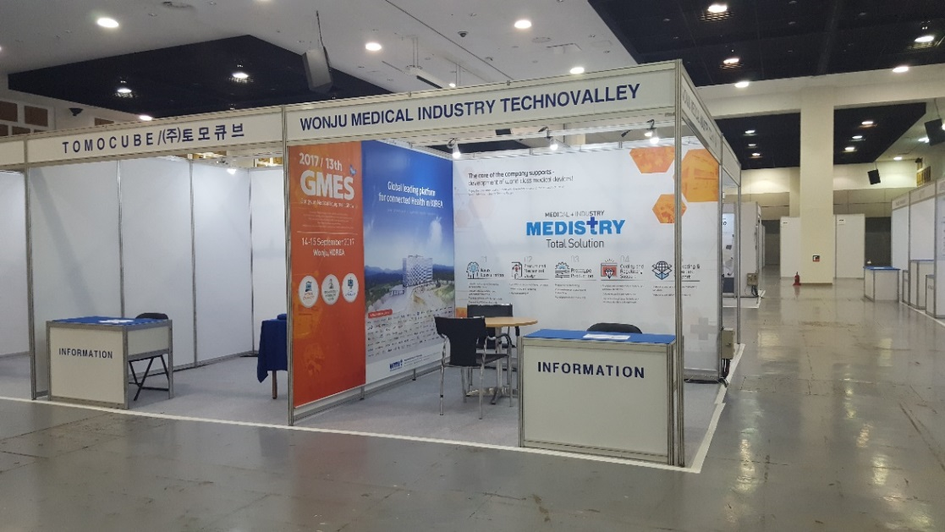 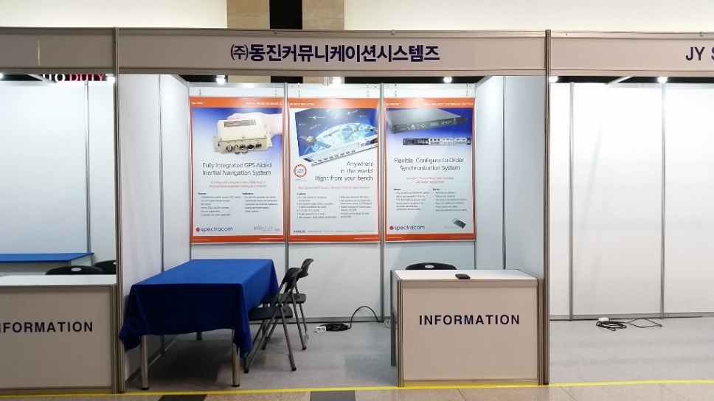 ▶패트족자(Full size) 패트족자(Half size)◀ 중앙그래픽 : 2930*2350mm / 측면 : 1940*2350mm 그래픽 : 950*1500mm/판넬 중앙 60만원/측면 40만원 15만원/판넬

* 사이즈에 맞게 작업된 일러스트파일(ai.) 및 확인용 jpg/pdf 파일을 마감일까지 담당자 메일로 전달부탁드립니다.

문의처 |  | (주)이디컴
 |  | 제주특별자치도 제주시 우평로 337 (우)63072
 |  | TEL: 010-3001-7308
 |  | 담당자: 오봉준과장
 |  | E-mail: curitel7308@daum.net
 |  | Form 3 전기시공 및 임대신청서 |  |  |  |  |  |  |  |  |  |  |  |  | 마감일

 |  |  |  |  |  |  |  |  |  |  |  |  |  |  | 2026년
 |  |  |  |  |  |  |  |  |  |  |  |  |  |  | 08월 18일

* 독립부스를 신청하셨을 경우 전력신청을 꼭 하셔야 전기가 공급됩니다.
* 기본부스를 신청하셨을 경우 1부스(6sqm.)당 스포라이트(LED 10W)3개
220V단상1kW용량의 2구 소켓이 제공됨으로, 추가로 필요한 항목만 기록하여 주십시오.
* 장비/기계까지의 Hook-up은 전시 참가업체에서 시공하셔야 합니다. 다만 기본부스 신청한 업체에
한해서 사전 신청된 경우는 견적에 따라 작업됩니다.
*현지사정상 압축공기 및 급배수 시설은 불가능 합니다.

▣ 귀사에 관한 아래 정보를 빠짐없이 기록하여 주시기 바랍니다.
■ 회사명 |  |  |  |  |  |  |  |  |  | ■ Booth No.
■ 주 소 |  |  | (우편번호 - )
■ 담당자 |  |  |  |  |  |  |  |  |  | ■ 직 위
■ 전 화 |  |  |  |  |  |  |  |  |  | ■ 팩 스
■ H.P |  |  |  |  |  |  |  |  |  | ■ E-mail
■ 서 명 |  |  |  |  |  |  |  |  |  | ■ 신청일자

▣ 전기 신청가능 품목 (부가세 별도)
품 목 |  |  |  |  | 단위 |  | 단가(원) |  | 금 액(원) |  |  | 부가세 |  | 합 계 |  | 비고
1. 스포트라이트(LED 10W) |  |  |  |  | 개
2. 암 스포트라이트(LED 10W) |  |  |  |  | 개
3. 형광등(40W) |  |  |  |  | 개
4. 다운 트랜스(110V용)-3kW용 |  |  |  |  | 개
5. HQI (LED 30W) |  |  |  |  | 개
6. 전기추가(220V/단상1kW포함) |  |  |  |  | 개
7. 220V/60Hz/단상 |  |  |  |  | kW
8. 380V/60Hz/삼상 |  |  |  |  | kW
9. 멀티탭 4구 |  |  |  |  | 개
총 합 계 |  |  |  |  |  |  |  |  |  |  |  |  |  | ₩-

● 7. 전기추가 시, 사용하실 전자기기 품목 및 소비전력 (노트북, 핸드폰충전은 기재안하셔도 됩니다.)
품 목 |  |  |  |  | 소비전력 |  |  | 수량 |  | 품 목 |  |  |  | 소비전력 |  | 수량

전기신청 품목 리스트
신청일 기준 금액 *부가세별도
품 목 |  |  |  |  |  | 단위 |  | 단위 (원)
 |  |  |  |  |  |  |  | ~ 08.18 |  |  |  | 08.19~
1. 스포트라이트(LED 10W) |  |  |  |  |  | 1개 |  | 10,000 |  |  |  | 12,000
2. 암 스포트라이트(LED 10W) |  |  |  |  |  | 1개 |  | 15,000 |  |  |  | 18,000
3. 형광등(40W) |  |  |  |  |  | 1개 |  | 8,000 |  |  |  | 9,600
4. 다운 트랜스(110V용)-3kW용 |  |  |  |  |  | 1개 |  | 30,000 |  |  |  | 36,000
5. HQI(LED 30W) |  |  |  |  |  | 1개 |  | 30,000 |  |  |  | 36,000
6. 콘센트(220V/60Hz/단상1KW포함) |  |  |  |  |  | 1개 |  | 40,000 |  |  |  | 48,000
7. 220V/60Hz/단상 |  |  |  |  |  | 1kW |  | 40,000 |  |  |  | 48,000
8. 380V/60Hz/삼상 |  |  |  |  |  | 1kW |  | 50,000 |  |  |  | 60,000
9. 멀티탭 4구 |  |  |  |  |  | 1개 |  | 5,000 |  |  |  | 6,000

* 24시간 전력신청 시는 정상금액의 50%에 해당하는 금액이 부가됩니다.
* 전력공급 : 220V/380V 삼상일 경우 60Hz±10%의 편차가 있습니다. 특별한 전기작업이 필요한 경우
요구사항을 자세히 기술하여 제출해 주시면 그에 해당하는 견적을 받으실 수 있습니다.
* 정확한 전압이 필요하다면 반드시 AVR을 준비하시기 바랍니다.
* 신청(입금) 후 취소 시 공사 시작일 이전(08.24)까지는 30%를 환불해 드리며, 공사 시작일 이후부터는
환불되지 않으니 유의하시기 바랍니다.
* 마감일 이후 현장 작업 전까지(08.19~) 신청할 경우 20%의 추가 비용이 적용되며, 작업이후 신청 시
현지사정상 설치가 불가능할수 있습니다.
* 상기 금액은 부가세 별도입니다.(송부 시 부가세 10%와 사업자등록증및 메일주소을 함께 보내주시기 바랍니다.
입금마감일은 (08.18)까지 이며, 마감일까지 입금하지 않을 경우 자동으로 취소됩니다.
* 본 양식은 청구서(Invoice)로 사용됩니다.
*전력의 경우 장비 및 부스의 전력량을 확인하여 1kW 초과시에는 반드시 추가전력을 신청해야 합니다.
과부하로 인한 화재발생이나 타업체에게 피해를 초래한 경우 원인을 제공한 업체는 전시회 주최자 및
피해업체에게 보상할 책임이 있습니다.
* 메인전기 공급시간 ( 08.25. xx시~)
* 메인전기 차단시간 (행사종료시~)

* 입금처 : 우리은행 : 1006-101-238702 , 예금주 : ㈜이디컴

* 2026.08.18까지 전기신청에 대한 대금을 입금하지 않을시 주문양식이 자동으로 취소되오니 이점 주의하시기 바랍니다.

문의처 |  | (주)이디컴
 |  | 제주특별자치도 제주시 우평로 337 (우)63072
 |  | TEL: 010-3001-7308
 |  | 담당자: 오봉준과장
 |  | E-mail: curitel7308@daum.net

희망하시는 전기기구의 위치를 아래 도면에 표시하여 주십시오.

PLAN BOOTH / STAND

 |  |  |  |  |  |  |  | Back

Left |  |  |  |  |  |  |  |  |  |  |  |  |  |  | Right

 |  |  |  |  |  |  |  | Front
아래의 견본표를 보시고 위 도면에 표시하여 주십시오. 위 그림의 한 칸은 1m 입니다.

아래의 견본표를 보시고 위 도면에 표시하여 주십시오. 위 그림의 한 칸은 1m 입니다.

 |  | 견본표: |  | ⓢ : 스포트라이트 |  |  |  |  |  | ⓐ : 암스포트라이트
 |  |  |  | ⓕ : 형광등 |  |  |  |  |  | ⓠ : HQI LED 30W
 |  |  |  | ⓟ : 콘센트 |  |  |  |  |  | ⓑ : 분전반

■ 회사명 |  |  |  |  |  |  |  |  |  | ■ Booth No.
■ 담당자 |  |  |  |  |  |  |  |  |  | ■ 전화번호

 |  | Form 4 가구 임대신청서 |  |  |  |  |  |  |  |  |  |  |  |  | 마감일

 |  |  |  |  |  |  |  |  |  |  |  |  |  |  | 2026년
 |  |  |  |  |  |  |  |  |  |  |  |  |  |  | 08월 18일

▣ 참가 업체 정보
■ 회사명 |  |  |  |  |  |  |  |  |  | ■ Booth No.
■ 주 소 |  |  | (우편번호 - )
■ 담당자 |  |  |  |  |  |  |  |  |  | ■ 연락처
■ FAX |  |  |  |  |  |  |  |  |  | ■ E-mail

▣ 추가 가구 신청
 | 품 목 |  |  |  |  | 수 량 |  | 단 가 |  |  | 금 액 |  | 부가세 |  | 합 계
1 |  |  |  |  |  |  |  |  |  |  | - |  | - |  | -
2 |  |  |  |  |  |  |  |  |  |  | - |  | - |  | -
3 |  |  |  |  |  |  |  |  |  |  | - |  | - |  | -
4 |  |  |  |  |  |  |  |  |  |  | - |  | - |  | -
5 |  |  |  |  |  |  |  |  |  |  | - |  | - |  | -
6 |  |  |  |  |  |  |  |  |  |  | - |  | - |  | -
7 |  |  |  |  |  |  |  |  |  |  | - |  | - |  | -
8 |  |  |  |  |  |  |  |  |  |  | - |  | - |  | -
9 |  |  |  |  |  |  |  |  |  |  | - |  | - |  | -
10 |  |  |  |  |  |  |  |  |  |  | - |  | - |  | -
총 계 |  |  |  |  |  |  |  |  |  |  |  |  | ₩-
※ 모니터 및 TV는 USB출력 가능합니다. HDMI케이블 필요하실 경우 표시해주세요
HDMI |  |  |  |  |  |  |  |  | 라인

* 상기 금액은 부가세 별도입니다.(송금 시 부가세 10%와 사업자 등록증및 메일주소를 함께 보내 주시기 바랍니다. )
입금 마감일까지 입금하지 않을 경우 취소됩니다.
* 입금처 : 우리은행 : 1006-101-238702 , 예금주 : ㈜이디컴
* 신청(입금) 후 취소 시 공사 시작일 이전(08.24)까지는 30%를 환불해 드리며, 공사 시작일 이후부터는
환불되지 않으니 유의하시기 바랍니다.
* 마감일 이후 현장 작업 전까지(08.19~)신청할 경우 20%의 추가비용이 적용되며, 현장작업 이후 신청은
품목 및 수량에 한계가 있을 수 있습니다.
* 본 양식은 청구서(Invoice)로 사용됩니다.

* 렌탈셋팅시간 : 2026년 08월 25일 xx시 완료
* 2026.08.18까지 신청하신 물품에대한 대금을 입금하지 않을시 주문양식이 자동으로 취소되오니 이점 주의하시기 바랍니다.

문의처 |  | (주)이디컴
 |  | 제주특별자치도 제주시 우평로 337 (우)690-191 |  |  |  |  |  |  |  |  |  |  |  |  |  |  | 0
 |  | TEL: 010-3001-7308
 |  | 담당자: 오봉준과장
 |  | E-mail: curitel7308@daum.net
가구임대
 |  |  |  |  |  |  |  | 신청일 기준 금액 *부가세별도
품 목 |  |  |  | Code No |  |  |  | 단가(단위:원)
 |  |  |  |  |  |  |  | ~ 08.18 |  |  |  | 08.19~
접이식의자 |  |  |  | CH-1 |  |  |  | 10,000 |  |  |  | 12,000
회의용의자 |  |  |  | CH-2 |  |  |  | 20,000 |  |  |  | 24,000
회의용의자(팔걸이) |  |  |  | CH-3 |  |  |  | 25,000 |  |  |  | 30,000
땅콩의자 |  |  |  | CH-4 |  |  |  | 20,000 |  |  |  | 24,000
알루미늄의자 |  |  |  | CH-5 |  |  |  | 20,000 |  |  |  | 24,000
바스툴 |  |  |  | CH-6 |  |  |  | 40,000 |  |  |  | 48,000
이젤 |  |  |  | Ea-1 |  |  |  | 15,000 |  |  |  | 18,000
와이어고리 |  |  |  | W-1 |  |  |  | 5,000 |  |  |  | 6,000
X-배너 |  |  |  | X-1 |  |  |  | 20,000 |  |  |  | 24,000
사각테이블 |  |  |  | TB-1a |  |  |  | 35,000 |  |  |  | 42,000
 |  |  |  | TB-1b
원형테이블 |  |  |  | TB-2 |  |  |  | 60,000 |  |  |  | 72,000
유리테이블 |  |  |  | TB-3 |  |  |  | 80,000 |  |  |  | 96,000
알루미늄테이블 |  |  |  | TB-4 |  |  |  | 60,000 |  |  |  | 72,000
대리석테이블 |  |  |  | TB-5 |  |  |  | 70,000 |  |  |  | 84,000
하이테이블 |  |  |  | TB-6 |  |  |  | 80,000 |  |  |  | 96,000
인포데스크 |  |  |  | DS-1a |  |  |  | 40,000 |  |  |  | 48,000
 |  |  |  | DS-1b |  |  |  | 40,000 |  |  |  | 48,000
1단진열대 |  |  |  | DS-2 |  |  |  | 70,000 |  |  |  | 84,000
2단진열대 |  |  |  | DS-3 |  |  |  | 100,000 |  |  |  | 120,000
올림픽진열대 |  |  |  | DS-4 |  |  |  | 130,000 |  |  |  | 156,000
카달로그 꽂이 |  |  |  | CS-1 |  |  |  | 60,000 |  |  |  | 72,000
 |  |  |  | CS-2 |  |  |  | 40,000 |  |  |  | 48,000
TV |  |  |  | E-1 32" |  |  |  | 250,000 |  |  |  | 300,000
 |  |  |  | E-1 40" |  |  |  | 350,000 |  |  |  | 420,000
 |  |  |  | E-1 55" |  |  |  | 500,000 |  |  |  | 600,000
 |  |  |  | E-1 65" |  |  |  | 650,000 |  |  |  | 780,000
TV 스텐드 |  |  |  | E-2 |  |  |  | 50,000 |  |  |  | 60,000
모니터 |  |  |  | E-3 24" |  |  |  | 120,000 |  |  |  | 144,000
 |  |  |  | E-3 27" |  |  |  | 150,000 |  |  |  | 180,000
노트북 |  |  |  | E-4 |  |  |  | 120,000 |  |  |  | 144,000
냉온수기 |  |  |  | E-6 |  |  |  | 150,000 |  |  |  | 180,000
소형냉장고 |  |  |  | E-7(82L) |  |  |  | 150,000 |  |  |  | 180,000
 |  |  |  | E-7(150L) |  |  |  | 200,000 |  |  |  | 240,000
빔프로젝트 |  |  |  | E-8 |  |  |  | 별도문의
스크린 |  |  |  | E-9 |  |  |  | 별도문의
가구, 비품 리스트-1
CH-1 접이식 의자 |  |  |  | CH-2 회의용 의자 |  |  |  |  | CH-3 회의용 의자(팔걸이) |  |  |  | CH-4 땅콩 의자

10,000 |  |  |  | 20,000 |  |  |  |  | 25,000 |  |  |  | 20,000

CH-5 알루미늄의자 |  |  |  | CH-6 바스툴 |  |  |  |  | Ea-1 이젤 |  |  |  | W-1 와이어고리
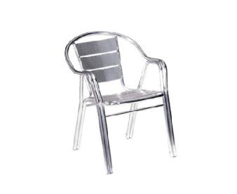 |  |  |  |  |  |  |  |  | 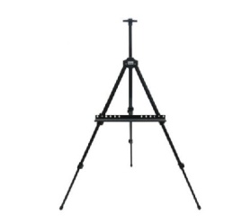 |  |  |  | 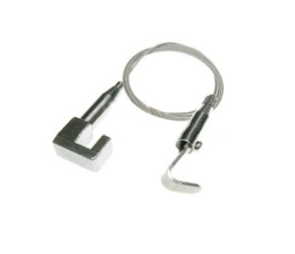

20,000 |  |  |  | 40,000 |  |  |  |  | 15,000 |  |  |  | 5,000

X-1 X-배너 |  |  |  | TB-1 사각 테이블 |  |  |  |  | TB-2 원형 테이블 |  |  |  | TB-3 유리 테이블
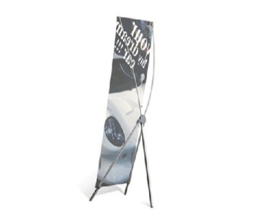 |  |  |  | 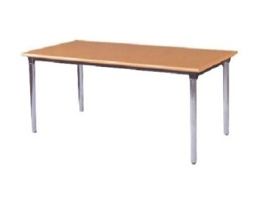 |  |  |  |  | 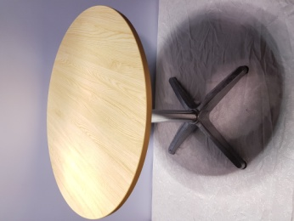 |  |  |  | 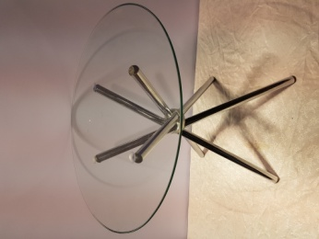

20,000 |  |  |  | 35,000 |  |  |  |  | 60,000 |  |  |  | 80,000
출력물별도 |  |  |  | TB-1a 1500*600*H750 |  |  |  |  | TB-2a 700(지름) |  |  |  | 600(지름)
출력물+베너 100,000 |  |  |  | TB-1b 1800*600*H750
디자인+출력물+베너
150,000 |  |  |  | 파랑테이블보 마감
.
TB-4 알루미늄테이블 |  |  |  | TB-5 대리석테이블 |  |  |  |  | TB-6 하이테이블 |  |  |  | DS-1 인포데스크
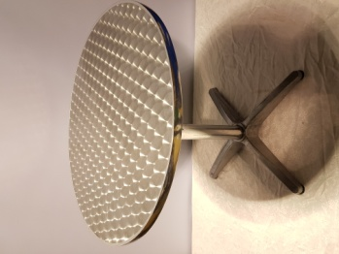 |  |  |  |  |  |  |  |  |  |  |  |  | 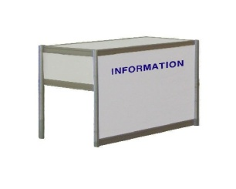

60,000 |  |  |  | 70,000 |  |  |  |  | 80,000 |  |  |  | 40,000
700(지름) |  |  |  | 600*600*H720~1020 |  |  |  |  | 700(지름)*H1100 |  |  |  | DS-1a 1000*500*H750
 |  |  |  |  |  |  |  |  |  |  |  |  | DS-1b1000*500*H1000

가구, 비품 리스트-2
DS-2 1단진열대 |  |  |  | DS-3 2단진열대 |  |  |  |  | DS-4 올림픽진열대 |  |  |  | CS-1 카달로그 꽂이
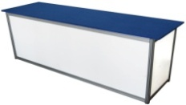 |  |  |  | 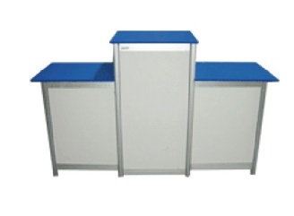

70,000 |  |  |  | 100,000 |  |  |  |  | 130,000 |  |  |  | 60,000
2000*600*H750 |  |  |  | 1단 2000*450*H750 |  |  |  |  | 좌,우 500*500*H750
 |  |  |  | 2단 2000*450*H1000 |  |  |  |  | 중앙 500*500*H1000

CS-2 카달로그 꽂이 |  |  |  | E-1 TV |  |  |  |  | E-2 TV Stand |  |  |  | E-3 모니터
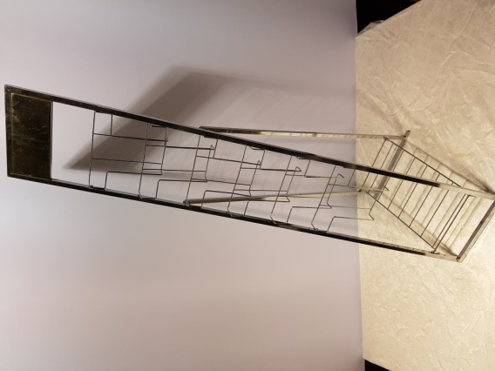 |  |  |  |  |  |  |  |  |  |  |  |  | 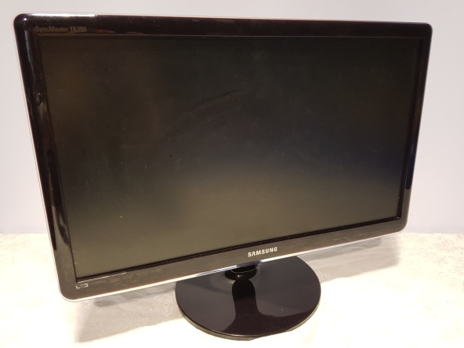

40,000 |  |  |  | 32"-250,000 |  |  |  |  | 50,000 |  |  |  | 24" - 120,000
 |  |  |  | 40"-350,000 |  |  |  |  | 32"~ 가능 |  |  |  | 27" - 150,000
 |  |  |  | 55"-500,000 |  |  |  |  | 스탠드만 신청시 |  |  |  | 받침대형
 |  |  |  | 65"-650,000 |  |  |  |  | 100000
E-4 노트북 |  |  |  | E-6 냉온수기 |  |  |  |  | E-7 소형냉장고 |  |  |  | E-8 빔프로젝트
 |  |  |  | 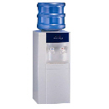 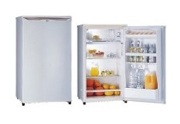

120,000 |  |  |  | 150,000 |  |  |  |  | 82L - 150,000 |  |  |  | 별도문의
 |  |  |  | 물1통포함 |  |  |  |  | (463*830*500)
 |  |  |  | 물1통추가시-10,000 |  |  |  |  | 150L - 200,000
 |  |  |  |  |  |  |  |  | (550*620*1300)
E-9 스크린 |  |  |  | Ca-1 파이텍스
 |  |  |  | 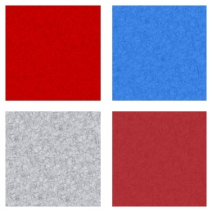

별도문의 |  |  |  | 6,000
 |  |  |  | 1㎡ |  |  |  |  | (회색외의 색상은 10일전에 신청제출)
 |  |  |  | 회색/청색/하늘/빨강 /흑적색

